Blok3-Př8
Doplněk Data --> Analýza dat

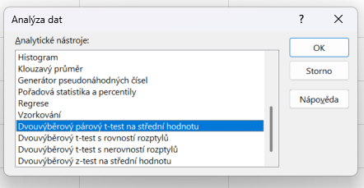
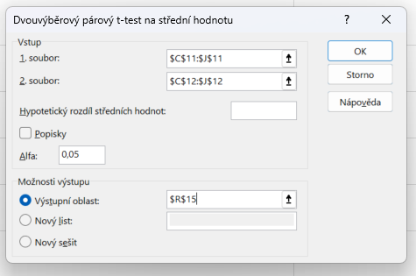
 | 1 | 2 | 3 | 4 | 5 | 6 | 7 | 8 | Výběrový průměr
Před opravou | 32.5 | 31.8 | 33.2 | 32.0 | 31.5 | 33.0 | 32.3 | 31.7 | 32.250
Po opravě | 32.2 | 31.9 | 33.0 | 31.8 | 31.6 | 32.9 | 32.4 | 31.8 | 32.200
d_i | 0.3 | -0.1 | 0.2 | 0.2 | -0.1 | 0.1 | -0.1 | -0.1 | 0.050

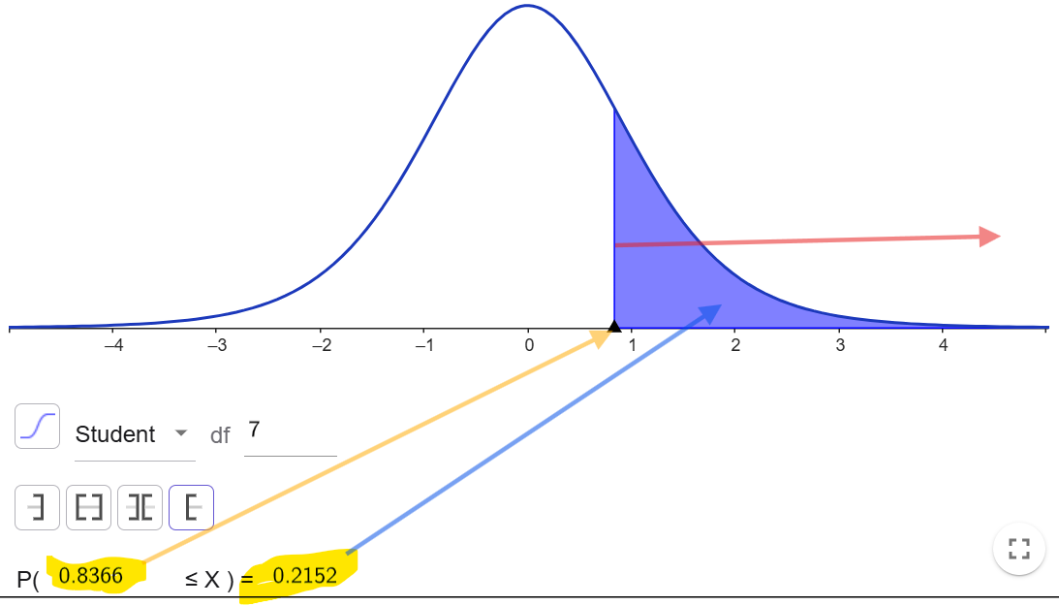
 |  |  |  |  |  |  |  |  | Výběrová směrodatná odchylka
(d_i-průměr)^2 | 0.06250 | 0.02250 | 0.02250 | 0.02250 | 0.02250 | 0.00250 | 0.02250 | 0.02250 | 0.16903 | Dvouvýběrový párový t-test na střední hodnotu

|T|=0,8367 < 2,3646
- T-statistika je v oboru akceptace, nulovou hypotézu nelze zamítnout
- rozdíl v měřeních před a po není statisticky významný
Výběrové průměry
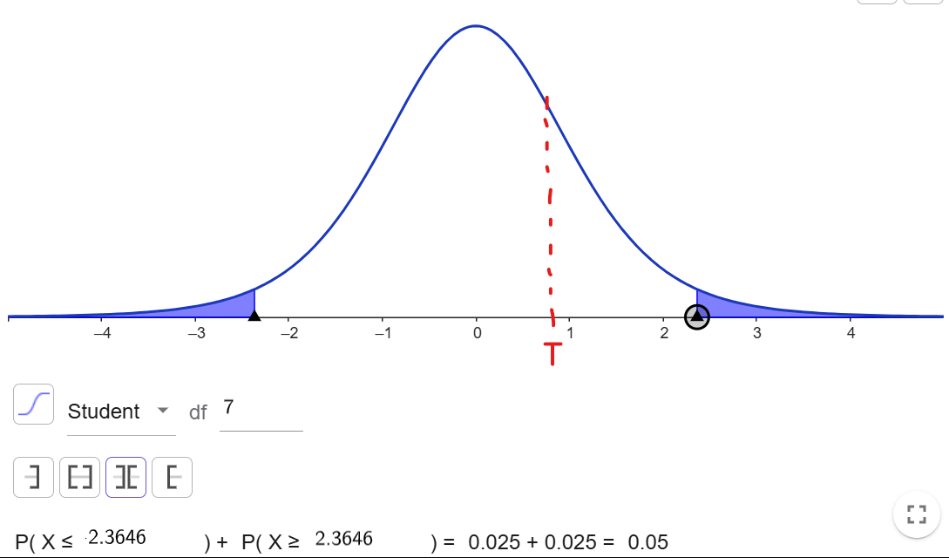
Výběrové rozptyly
T-statistika | 0.83666002653 |  |  |  |  |  |  |  |  |  | Soubor 1 | Soubor 2
Kritická hodnota: T.INV(0,975;7) | 2.3646242516 |  |  |  |  |  |  |  |  | Stř. hodnota | 32.25 | 32.2
 |  |  |  |  |  |  |  |  |  | Rozptyl | 0.38 | 0.27714285714
p-hodnota = uvedené číslo
Pro jednostrannou hypotézu H₁: d <= 0 , kdy alternativa je H₁: d > 0
(střední hodnota X₁ je větší než u X₂), tedy zde p-hodnota = 0,21521.
p-hodnota = 1 - uvedené číslo,
Pro jednostrannou hypotézu H₁: d >= 0 , kdy alternativa je H₁: d < 0
(střední hodnota X₁ je menší než u X₂)), tedy zde p-hodnota = 1 - 0,21521 = 0,78479.
 |  |  |  |  |  |  |  |  |  | Pozorování | 8 | 8
 |  |  |  |  |  |  |  |  |  | Pears. korelace | 0.96845846054
 |  |  |  |  |  |  |  |  |  | Hyp. rozdíl stř. hodnot | 0
 |  |  |  |  |  |  |  |  |  | Rozdíl | 7
 |  |  |  |  |  |  |  |  |  | t Stat | 0.83666002653
 |  |  |  |  |  |  |  |  |  | P(T<=t) (1) | 0.21520808611
t_{0,95} = T.INV(0,95;7)
 |  |  |  |  |  |  |  |  |  | t krit (1) | 1.8945786051
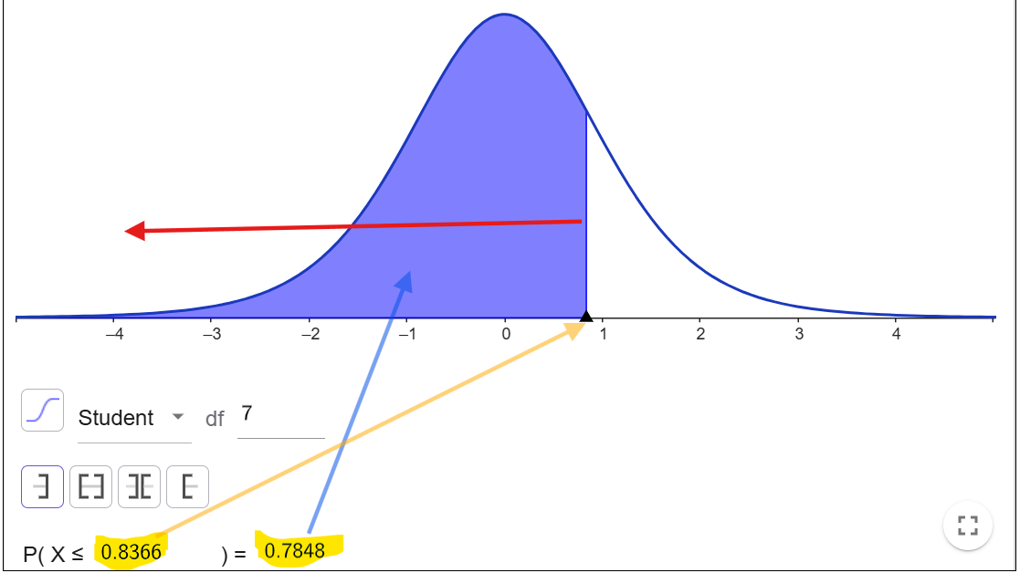
 |  |  |  |  |  |  |  |  |  | P(T<=t) (2) | 0.43041617222
t_{0,975} = T.INV(0,975;7)
 |  |  |  |  |  |  |  |  |  | t krit (2) | 2.3646242516

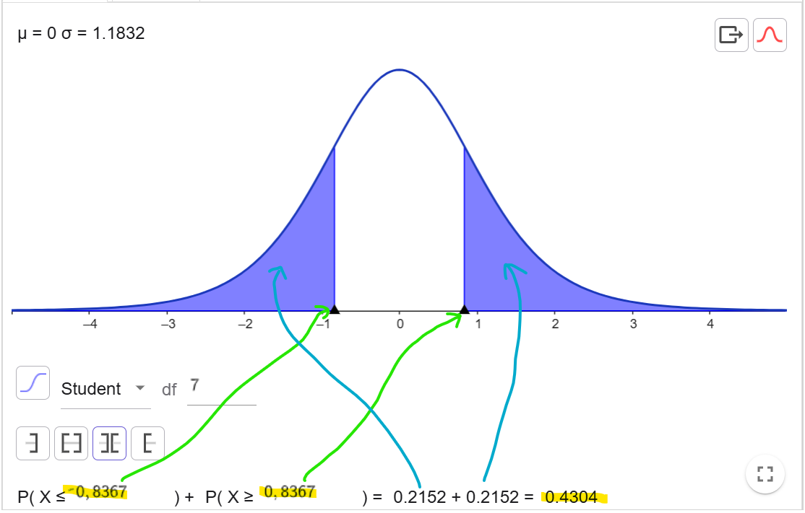

Vypočtená p-hodnota | 0.43041617222
p-hodnota = 0,4304 > 0,05
- nulovou hypotézu nelze zamítnout

Funkce T.TEST (--> p-hodnota) | 0.43041617222

Blok3-Př9
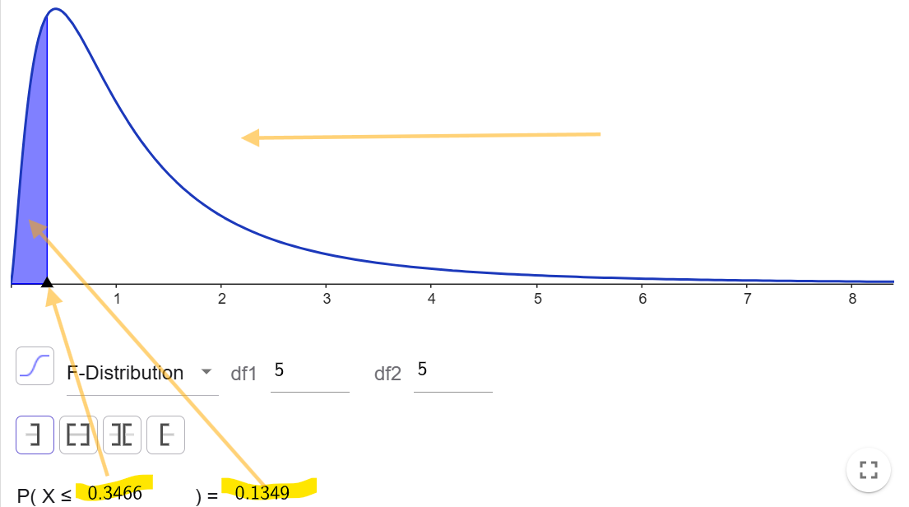
Histogram
Histogram
 |  |  |  |  |  |  |  |  |  | Třídy | Četnost
 |  |  |  |  |  |  |  |  |  | 44 | 0
 |  |  |  |  |  |  |  |  |  | 45 | 2
 |  |  |  |  |  |  |  |  |  | 46 | 1
 |  |  |  |  |  |  |  |  |  | 47 | 1
 |  |  |  |  |  |  |  |  |  | 48 | 2
 |  |  |  |  |  |  |  |  |  | Další | 0

 |  |  |  |  |  |  | Dvouvýběrový F-test pro rozptyl |  |  | Dvouvýběrový t-test s rovností rozptylů
Skupina A | 45 | 48 | 46.5 | 47.2 | 44.8 | 45.9
Skupina B | 50.2 | 49.5 | 51 | 48.8 | 50.1 | 49.9 |  | Soubor 1 | Soubor 2 |  | Soubor 1 | Soubor 2
 |  |  |  |  |  |  | Stř. hodnota | 46.233333333 | 49.916666667 | Stř. hodnota | 46.233333333 | 49.916666667
 | 44 | 46 | 48 |  |  |  | Rozptyl | 1.5626666667 | 0.54166666667 | Rozptyl | 1.5626666667 | 0.54166666667
 |  |  |  |  |  |  | Pozorování | 6 | 6 | Pozorování | 6 | 6
F-test | 0.2697414019 |  |  |  |  |  | Rozdíl | 5 | 5 | Společný rozptyl | 1.0521666667
 |  |  |  |  |  |  | F | 2.8849230769 |  | Hyp. rozdíl stř. hodnot | 0
 |  |  |  |  |  |  | P(F<=f) (1) | 0.13487070095 | > 0,05 | Rozdíl | 10
 |  |  |  |  |  |  | F krit (1) | 5.0503290576 |  | t Stat | -6.2195559812
 |  |  |  |  |  |  |  |  |  | P(T<=t) (1) | 4.9448203507E-05
 |  |  |  |  |  |  |  |  |  | t krit (1) | 1.8124611228
Skupina B | 50.2 | 49.5 | 51 | 48.8 | 50.1 | 49.9 | Dvouvýběrový F-test pro rozptyl |  |  | P(T<=t) (2) | 9.8896407015E-05 | < 0,05
Skupina A | 45 | 48 | 46.5 | 47.2 | 44.8 | 45.9 |  |  |  | t krit (2) | 2.228138852
 |  |  |  |  |  |  |  | Soubor 1 | Soubor 2
 |  |  |  |  |  |  | Stř. hodnota | 49.916666667 | 46.233333333
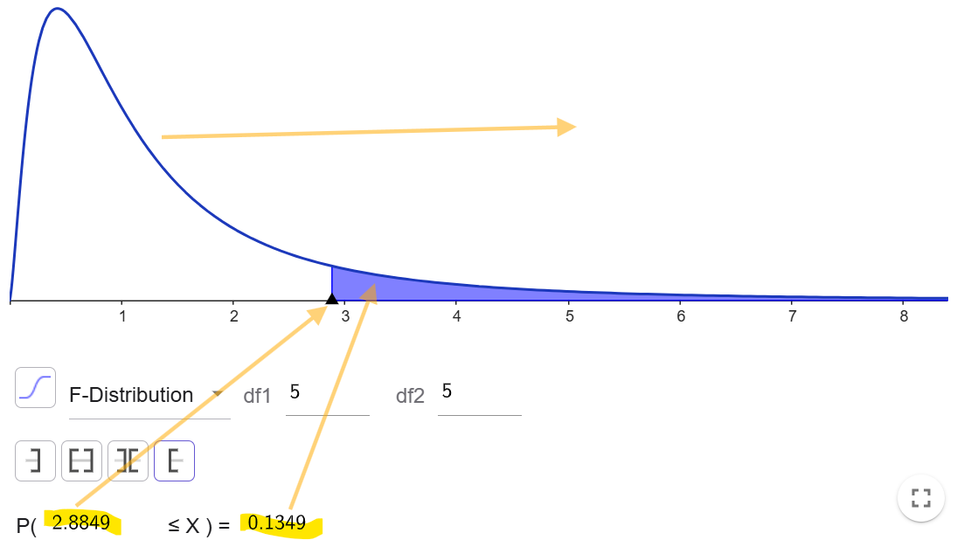
 |  |  |  |  |  |  | Rozptyl | 0.54166666667 | 1.5626666667
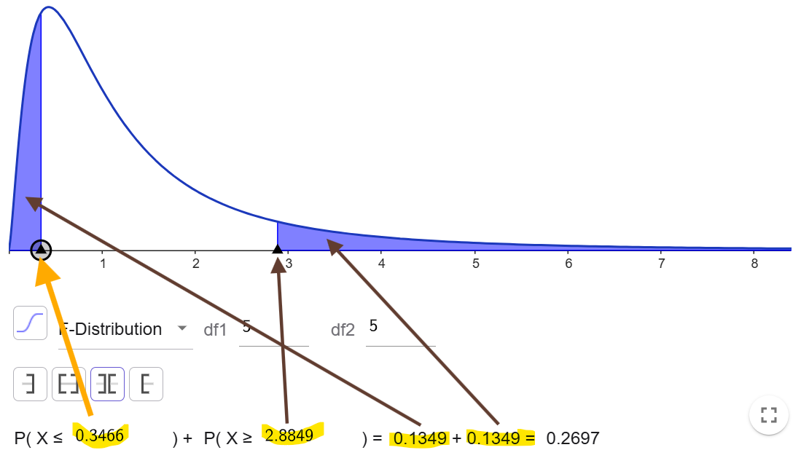
F-test | 0.2697414019 |  |  |  |  |  | Pozorování | 6 | 6
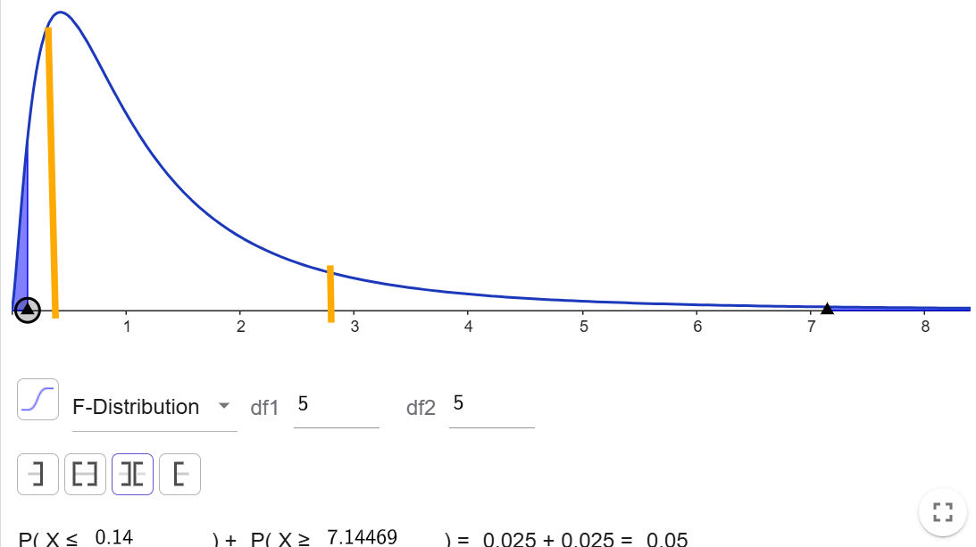
 |  |  |  |  |  |  | Rozdíl | 5 | 5
 |  |  |  |  |  |  | F | 0.34662969283
 |  |  |  |  |  |  | P(F<=f) (1) | 0.13487070095
 |  |  |  |  |  |  | F krit (1) | 0.19800689987

Korelační koeficient
Bodový graf

 |  |  |  |  |  |  | Prodeje produktu A | Prodeje produktu B
 |  |  |  |  |  | Prodeje produktu A | 1
Prodeje produktu A | 5 | 10 | 15 | 20 | 25 | Prodeje produktu B | 0.99215674165 | 1
Prodeje produktu B | 8 | 12 | 17 | 22 | 24

Výpočet korelačního koeficientu
CORREL() | 0.99215674165

Lineární regrese
Hodiny školení (X) Graf s rezidui
 |  |  |  |  |  |  |  |  |  |  | VÝSLEDEK

 |  |  |  |  | Zaměstnanec | Hodiny školení (X) | Produktivita (Y) |  |  |  | Regresní statistika
 |  |  |  |  | 1 | 5 | 50 |  |  |  | Násobné R | 0.98152517908
 |  |  |  |  | 2 | 7 | 78 |  |  |  | Hodnota spolehlivosti R | 0.96339167718
 |  |  |  |  | 3 | 4 | 45 |  |  |  | Nastavená hodnota spolehlivosti R | 0.95423959647
 |  |  |  |  | 4 | 6 | 60 |  |  |  | Chyba stř. hodnoty | 3.4103913604
 |  |  |  |  | 5 | 8 | 85 |  |  |  | Pozorování | 6
 |  |  |  |  | 6 | 5 | 55
 |  |  |  |  |  |  |  |  |  |  | ANOVA
 |  |  |  |  |  |  |  |  |  |  |  | Rozdíl | SS | MS | F | Významnost F
 |  |  |  |  |  |  |  |  |  |  | Regrese | 1 | 1224.3102564 | 1224.3102564 | 105.26477072 | 0.00050882560806
 |  |  |  |  |  |  |  |  |  |  | Rezidua | 4 | 46.523076923 | 11.630769231
 |  |  |  |  |  |  |  |  |  |  | Celkem | 5 | 1270.8333333

 |  |  |  |  |  |  |  |  |  |  |  | Koeficienty | Chyba stř. hodnoty | t Stat | Hodnota P | Dolní 95% | Horní 95% | Dolní 95,0% | Horní 95,0%
x | y |  |  |  |  |  |  |  |  |  | Hranice | 0.15384615385 | 6.2024999732 | 0.024803894319 | 0.98139946328 | -17.067054537 | 17.374746844 | -17.067054537 | 17.374746844
55 | 3 | VÝSLEDEK |  |  |  |  |  |  |  |  | Hodiny školení (X) | 10.630769231 | 1.0361512763 | 10.25986212 | 0.00050882560806 | 7.7539520913 | 13.50758637 | 7.7539520913 | 13.50758637
55 | 3.6
55 | 4.2 | Regresní statistika
55 | 1.8 | Násobné R | 0.39165932595
Hodiny školení (X) Graf porovnání hodnot
65 | 2.4 | Hodnota spolehlivosti R | 0.1533970276 |  |  |  |  |  |  |  | REZIDUA
65 | 3 | Nastavená hodnota spolehlivosti R | 0.088273722032
65 | 1.8 | Chyba stř. hodnoty | 0.70054923508 |  |  |  |  |  |  |  | Pozorování | Očekávané Produktivita (Y) | Rezidua
75 | 2.4 | Pozorování | 15 |  |  |  |  |  |  |  | 1 | 53.307692308 | -3.3076923077
75 | 3 |  |  |  |  |  |  |  |  |  | 2 | 74.569230769 | 3.4307692308
75 | 1.8 | ANOVA |  |  |  |  |  |  |  |  | 3 | 42.676923077 | 2.3230769231
85 | 2.4 |  | Rozdíl | SS | MS | F | Významnost F |  |  |  | 4 | 63.938461538 | -3.9384615385
85 | 1.8 | Regrese | 1 | 1.156 | 1.156 | 2.3554858934 | 0.14881522249 |  |  |  | 5 | 85.2 | -0.2
95 | 2.4 | Rezidua | 13 | 6.38 | 0.49076923077 |  |  |  |  |  | 6 | 53.307692308 | 1.6923076923
95 | 1.8 | Celkem | 14 | 7.536
95 | 3
 |  |  | Koeficienty | Chyba stř. hodnoty | t Stat | Hodnota P | Dolní 95% | Horní 95% | Dolní 95,0% | Horní 95,0%
 |  | Hranice | 3.9388888889 | 0.91646721477 | 4.2979048518 | 0.00086663002397 | 1.9589818434 | 5.9187959344 | 1.9589818434 | 5.9187959344
 |  | x | -0.018888888889 | 0.012307395533 | -1.5347592298 | 0.14881522249 | -0.045477400441 | 0.0076996226633 | -0.045477400441 | 0.0076996226633

 |  | REZIDUA |  |  |  |  | PRAVDĚPODOBNOST

 |  | Pozorování | Očekávané y | Rezidua | Normovaná rezidua |  | Percentil | y
 |  | 1 | 2.9 | 0.1 | 0.14813363449 |  | 3.3333333333 | 1.8
 |  | 2 | 2.9 | 0.7 | 1.0369354414 |  | 10 | 1.8
 |  | 3 | 2.9 | 1.3 | 1.9257372484 |  | 16.666666667 | 1.8
 |  | 4 | 2.9 | -1.1 | -1.6294699794 |  | 23.333333333 | 1.8
 |  | 5 | 2.7111111111 | -0.31111111111 | -0.4608601962 |  | 30 | 1.8
 |  | 6 | 2.7111111111 | 0.28888888889 | 0.42794161075 |  | 36.666666667 | 2.4
 |  | 7 | 2.7111111111 | -0.91111111111 | -1.3496620031 |  | 43.333333333 | 2.4
 |  | 8 | 2.5222222222 | -0.12222222222 | -0.18105221993 |  | 50 | 2.4
 |  | 9 | 2.5222222222 | 0.47777777778 | 0.70774958702 |  | 56.666666667 | 2.4
 |  | 10 | 2.5222222222 | -0.72222222222 | -1.0698540269 |  | 63.333333333 | 3
 |  | 11 | 2.3333333333 | 0.066666666667 | 0.098755756328 |  | 70 | 3
 |  | 12 | 2.3333333333 | -0.53333333333 | -0.79004605062 |  | 76.666666667 | 3
 |  | 13 | 2.1444444444 | 0.25555555556 | 0.37856373259 |  | 83.333333333 | 3
 |  | 14 | 2.1444444444 | -0.34444444444 | -0.51023807436 |  | 90 | 3.6
 |  | 15 | 2.1444444444 | 0.85555555556 | 1.2673655395 |  | 96.666666667 | 4.2

